상품제안서
유러피안무스 스웨디쉬달라호스 | 상품코드: F09999

 |  |  |  |  |  | 02-412-0044 | www.easy1.co.kr
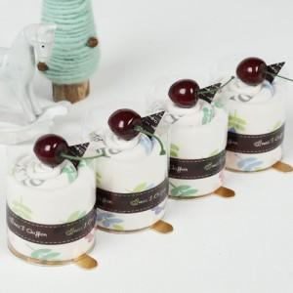

【상세/제작정보】 | ■북유럽풍 캐릭터가 프린트되어있는 고리주방핸드타올입니다. ■리본재질의 고리가 달려있어 더욱 실용적입니다 ■인쇄비 별도 상품입니다

【인쇄/포장옵션】 | 자수 / 별도문의

【공급단가】 | 수량 | 100~ | 500~ | 1,000~ | 3,000~
*VAT별도 | 단가 | 2,430원 | 2,340원 | 2,250원 | 2,160원

【상품 URL】 | http://www.easy1.co.kr/src/goods_detail.php?gdno=9999

